Summary
Category | Count
Passed | 1
Failed | 1
Skipped | 0
Total | 2
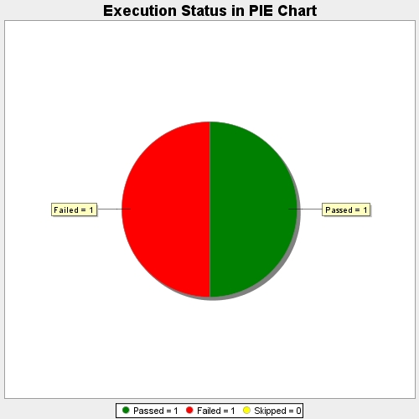
Start Time | 2020-06-03T11:48:04 IST
End Time | 2020-06-03T11:53:23 IST
Duration | 319750 ms

